見積書鑑(サンプル)
⑬
五洋建設株式会社
 |  |  |  |  |  |  |  |  |  |  | 見 積 書 （正）
 |  |  |  |  |  |  |  |  |  |  |  |  |  |  |  |  |  |  |  |  |  |  | 見積No. |  | 1200100

①
⑭
 | 〇〇 |  |  |  |  |  |  | 支店 |  |  |  | 2020-12-01 |  |  |  |  |  |  |  |  |  | 取引先Ｎｏ． |  | A | 0000001

②
 | 飯田橋ビル新築工事事務所 |  |  |  |  |  |  | 御中 |  |  |  |  |  |  |  |  |  |  | 請 負 者

③見積総額 |  |  |  |  | ¥11,000,000
④工事価格 |  |  |  |  | ¥10,000,000
⑤消費税額 |  |  |  |  | ¥1,000,000
税 率【 |  | 10 | 】%
⑥工事名 |  |  |  | （仮称）飯田橋ビル新築工事の内、仮設工事
⑦工事場所 |  |  |  | 東京都文京区後楽２－２－８ |  |  |  |  |  |  |  |  |  |  |  |  |  | ⑪工期 |  | 2020-12-15 |  |  |  |  | ～ | 2021-03-31
⑧工事を施工しない日又は時間帯 |  |  |  | ■無 □有 |  |  | 日
 |  |  |  |  |  | 時間帯
 |  |  |  | ※例外 | ■無 □有
⑨担当事務所 |  |  |  | 飯田橋ビル新築 |  |  |  |  |  |  |  |  |  |  |  |  |  | ⑫労災保険 |  | 事業主 |  |  | ■ 注 文 者 □ 請 負 者 □対象外
⑩支払条件 |  |  |  | 支払基準 |  |  | ■出 来 高 払 □ 竣 工 払 □ 取 下 払 |  |  |  |  |  |  |  |  |  |  |  |  | 算出方法 |  |  | ■ 請 負 □ 賃 金 □ 対象外

 |  |  |  | 締切請求 |  |  | 20日締切請求
 |  |  |  |  |  |  |  |  |  |  |  |  |  |  |  |  |  |  |  | 保険料負担 |  |  | ■ 注 文 者 □ 請 負 者 □対象外
 |  |  |  | 支払方法 |  |  | 現金 | 100 | ％ | 翌月 |  | 25 |  | 日払

 |  |  |  |  |  |  |  |  |  |  |  |  |  |  |  |  |  | （支給品）

 |  |  |  | 保留金 |  |  | □無 ■有 |  | 10% | 前金払 |  |  | ■無 □有 |  | 金 額 | ( | )

元請閉所目標以上 休日取得目標設定 |  |  |  | 労務費補正取引の休日取得目標 ■ 設定する □ 設定しない
 |  |  |  | ①元請閉所目標：4週8閉所 当社休暇取得目標：4週8休 （8休/月） 1.05
⑰
 | ■休日取得目標を設定する場合の休日パターンは ・２０２０年７月 1日以降新規受注工事の場合、①～⑩の中から該当するパターンを選択 ・２０２０年６月３０日以前既契約工事の場合、 ⑪～⑲の中から該当するパターンを選択してください

 |  |  |  |  |  |  |  |  |  |  |  |  |  |  |  |  |  | （備 考）

 |  |  |  |  |  |  |  |  |  |  |  |  |  |  |  |  |  | 本見積書は、貴社見積条件書による。 見積書には社会保険にかかる費用を含んでいます。
 | 検 印

⑮
 |  |  |  |  |  |  |  |  |  |  |  |  |  |  |  |  |  | 社会保険加入状況記入欄 （加入・未加入・適用除外） |  |  | 健康保険 |  |  | 厚生年金保険 |  |  | 雇用保険
 |  |  |  |  |  |  |  |  |  |  |  |  |  |  |  |  |  |  |  |  | 加入 |  |  | 加入 |  |  | 加入

 |  |  |  |  |  |  |  |  |  |  |  |  |  |  |  |  |  | ⑯日建連「労務費見積尊重宣言」対象企業

労務費内訳書（変更）
 |  |  |  | 労 務 費 内 訳 書
工事名称 | サンプル(土木)

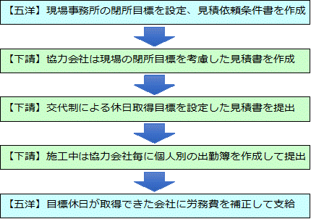
協力 会社 次数 | 技能者 職種種別 | 協力会社名 | 単位 | 原 |  |  |  | 変 更 |  |  |  | 増 減 |  | 【労務費補正取引のフロー】
 |  |  |  | 数量 | 単価 | 労務費 | 法定福利費 | 数量 | 単価 | 労務費 | 法定福利費 | 労務費 | 法定 福利費
 |  |  |  |  |  |  | 16.5% |  |  |  | 16.5%
 |  |  | 式
 |  |  | 式
 |  |  | 式
 |  |  | 式
 |  |  | 式
 |  |  | 式
 |  |  | 式
 |  |  | 式
 |  |  | 式
 |  |  | 式
 |  |  |  |  |  | 0 | 0 |  |  | 0 | 0 | 0 | 0 | 【休日取得実績に応じた補正係数】
次数 | 職種種別 | 協力会社名 | 単位 | 補正係数 | 補正対象労務費 | 労務費補正費 | 保険料率 | 法定福利費 | 社保込補正費 | 備 考 |  |  |  | ２０２０年７月1日以降 五洋建設新規受注工事の場合
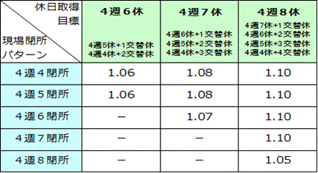
 |  |  | ％
 |  |  | ％
 |  |  | ％
 |  |  | ％
 |  |  | ％
 |  |  | ％
 |  |  | ％
 |  |  | ％
 |  |  | ％
 |  |  | ％ |  |  |  |  |  |  |  |  |  |  | ２０２０年６月３０日以前 五洋建設既契約工事の場合
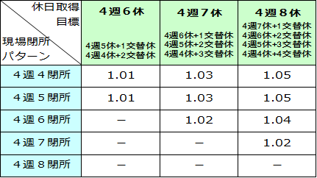
 |  |  |  |  | 0 | 0 |  | 0 | 0 | 0

見積内訳書記入例
プール方式による見積内訳書のイメージ
 |  |  |  | 見 積 内 訳 書
工事名称 | あいう造成工事の内 ABC工事

名 称 |  | 摘要 | 単位 | 原 |  |  | 変 更 |  |  | 増 減
 |  |  |  | 数量 | 単価 | 金額 | 数量 | 単価 | 金額 | 数量 | 金額
排水構造物工
【 プール方式とは 】
当初契約時、宣言した目標休日取得を100％達成したものとして
労務費の補正費を計上しておき、四半期毎に達成月の出来高分の
補正費を支払っていく方法です。
床掘工 |  |  | m3
基礎工 |  | 材料支給 | m2
型枠工 |  |  | m2
鉄筋工 |  | 材料支給 | t
コンクリート工 |  | 材料支給 | m3

小 計 |  |  |  |  |  | 0

現場経費 |  |  | 式
安全管理費 |  |  | 式
諸経費 |  |  | 式
法定福利費 |  |  | 式 | 1.0 | 3,120,000 | 3,120,000 | 別途 労務費内訳書参照
労務費補正費（目標達成時） |  |  | 式 | 1.0 | 572,220 | 572,220 | 別途 労務費内訳書参照
法定福利費、労務費補正費（目標達成時）は現場経費等の 経費の中に含めず、外出し計上して記入してください。

計

労務費内訳書記入例（補正）
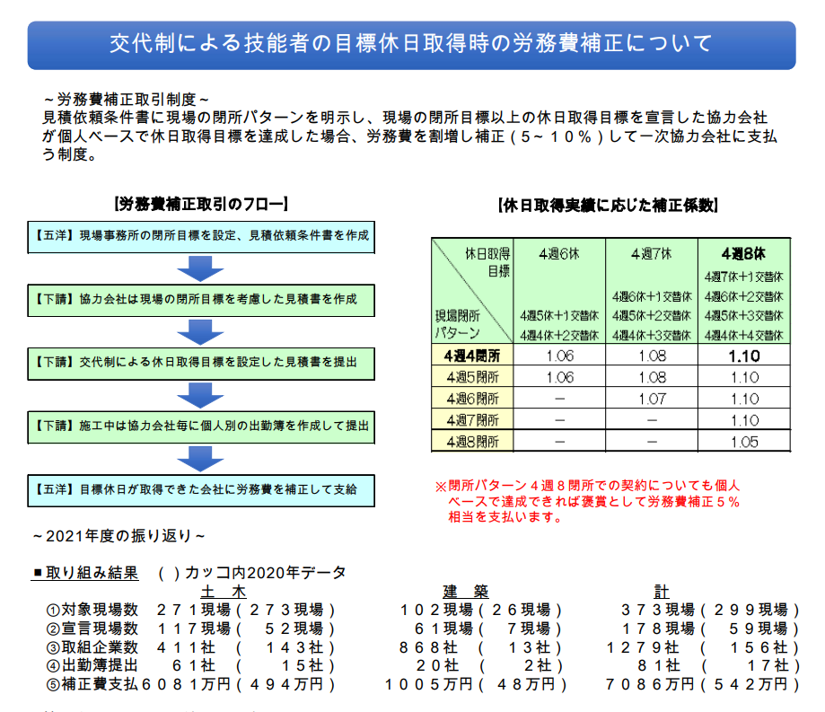
プール方式の場合の労務費内訳書イメージ
労務費補正用 記入例
 |  |  |  |  | 労 務 費 内 訳 書

工事名称 | あいう造成工事の内 ABC工事 労務費内訳書

協力 会社 次数 | 技能者 職種種別 | 協力会社名 | 単位 | 数量 | 単価 | 労務費 | 法定福利費 | 補正 対象 数量 | 補正率 | 補正分 保険料率 | 労務費 補正費 | 備 考
 |  |  |  |  |  |  | 保険料率
 |  |  |  |  |  |  | 16.5% |  | 5.00% | 16.5%
1次 | 鉄筋工 | A建設 | 式 | 1.0 | 3,000,000 | 3,000,000 | 495,000 | 1.0 | 150,000 | 24,750 | 174,750 | 4週8閉所 5％
2次 | 鉄筋工 | B鉄筋 | 式 | 1.0 | 1,500,000 | 1,500,000 | 247,500 | 1.0 | 75,000 | 12,375 | 87,375 | 〃
3次 | 鉄筋工 | BA鉄筋工業 | 式 | 1.0 | 1,500,000 | 1,500,000 | 247,500 | 1.0 | 75,000 | 12,375 | 87,375 | 〃
3次 | 鉄筋工 | BB鉄筋 | 式 | 1.0 | 1,500,000 | 1,500,000 | 247,500 | 0.0 |  |  |  | 工期1ヶ月未満のため対象外
2次 | 鉄筋工 | C組 | 式 | 1.0 | 4,500,000 | 4,500,000 | 742,500 | 1.0 | 225,000 | 37,125 | 262,125 | 4週8閉所 5％
2次 | 鉄筋工 | D建設 | 式 | 1.0 | 6,000,000 | 6,000,000 | 990,000 | 1.0 | 300,000 | 49,500 | 349,500 | 〃
3次 | 鉄筋工 | DA建設 | 式 | 1.0 | 2,000,000 | 2,000,000 | 330,000 | 0.0 |  |  |  | 宣言していないため対象外
労務費補正用の内訳書は
各社の 労務費を一式計上したケースを基本とします。
労務費補正費＝ 各社労務費 ✕ 目標交代休達成時の補正係数 ✕ 社会保険料率

【 プール方式とは 】
当初契約時、宣言した目標休日取得を100％達成したものとして
労務費の補正費を計上しておき、四半期毎に達成月の出来高分の
補正費を支払っていく方法です。
技能者の職種種別には型枠工、鉄筋工、普通作業員等の職種を記入し
職種別の人工数単価を記載した労務費内訳書を作成してください。
施工体制が未確定で次数別で記入できない場合には次数を１次にまとめ
協力会社名に「全体」と記入してください。

 |  |  |  |  |  | 20,000,000 | 3,300,000 |  |  |  | 961,125

【ポイント】各社の労務費 ✕ 目標交代休達成時の補正係数 ✕ 出来高 100％ ✕ 社会保険料率 = 労務費補正費を当初契約時に計上しておく
⇒ 出勤簿を確認し、四半期毎に達成月の出来高分の補正費を取り崩して支払っていく ⇒ 未達成分の補正費は最終清算時に減額変更する

労務費内訳書記入例（変更）

労務費補正変更契約用 記入例
 |  |  |  | 労 務 費 内 訳 書
工事名称 | あいう造成工事の内 ABC工事 労務費内訳書

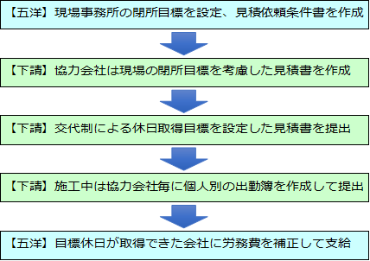
協力 会社 次数 | 技能者 職種種別 | 協力会社名 | 単位 | 原 |  |  |  | 変 更 |  |  |  | 増 減 |  | 【労務費補正取引のフロー】
 |  |  |  | 数量 | 単価 | 労務費 | 法定福利費 | 数量 | 単価 | 労務費 | 法定福利費 | 労務費 | 法定 福利費
 |  |  |  |  |  |  | 16.5% |  |  |  | 16.5%
1次 | 鉄筋工 | A建設 | 式 | 1.0 | 3,000,000 | 3,000,000 | 495,000 | 1.0 | 4,000,000 | 4,000,000 | 660,000 | 1,000,000 | 165,000
2次 | 鉄筋工 | B鉄筋 | 式 | 1.0 | 1,500,000 | 1,500,000 | 247,500 | 1.0 | 2,500,000 | 2,500,000 | 412,500 | 1,000,000 | 165,000
3次 | 鉄筋工 | BA鉄筋工業 | 式 | 1.0 | 1,500,000 | 1,500,000 | 247,500 | 1.0 | 1,300,000 | 1,300,000 | 214,500 | (200,000) | (33,000)
3次 | 鉄筋工 | BB鉄筋 | 式 | 1.0 | 1,500,000 | 1,500,000 | 247,500
2次 | 鉄筋工 | C組 | 式 | 1.0 | 4,500,000 | 4,500,000 | 742,500 | 1.0 | 5,500,000 | 5,500,000 | 907,500 | 1,000,000 | 165,000
2次 | 鉄筋工 | D建設 | 式 | 1.0 | 6,000,000 | 6,000,000 | 990,000 | 1.0 | 7,500,000 | 7,500,000 | 1,237,500 | 1,500,000 | 247,500
3次 | 鉄筋工 | DA建設 | 式 | 1.0 | 2,000,000 | 2,000,000 | 330,000
 |  |  | 式
 |  |  | 式
 |  |  | 式
 |  |  |  |  |  | 20,000,000 | 3,300,000 |  |  | 20,800,000 | 3,432,000 | 4,300,000 | 709,500 | 【休日取得実績に応じた補正係数】
次数 | 職種種別 | 協力会社名 | 単位 | 係数 | 補正対象労務費 | 労務費補正費 | 保険料率 | 法定福利費 | 社保込補正費 | 備 考 |  |  |  | ２０２０年７月1日以降 五洋建設新規受注工事の場合
労務費補正費＝各社労務費 ×
目標交代休達成時の補正係数× 社会保険料率

1次 | 鉄筋工 | A建設 | ％ | 5.0 | 1,000,000 | 50,000 | 16.5 | 8,250 | 58,250
2次 | 鉄筋工 | B鉄筋 | ％ | 5.0 | 1,000,000 | 50,000 | 16.5 | 8,250 | 58,250
3次 | 鉄筋工 | BA鉄筋工業 | ％ | 5.0 | (200,000) | (10,000) | 16.5 | (1,650) | (11,650)
3次 | 鉄筋工 | BB鉄筋 | ％ | 5.0 |  |  |  |  |  | 工期1ヶ月未満のため対象外
2次 | 鉄筋工 | C組 | ％ | 5.0 | 1,000,000 | 50,000 | 16.5 | 8,250 | 58,250
2次 | 鉄筋工 | D建設 | ％ | 5.0 | 1,500,000 | 75,000 | 16.5 | 12,375 | 87,375
3次 | 鉄筋工 | DA建設 | ％ | 5.0 |  |  |  |  |  | 宣言していないため対象外
補正係数、補正対象労務費、社会保険料率を記入すると
法定福利費込みの労務費補正金額を算出します。
 |  |  | ％
 |  |  | ％
 |  |  | ％
 |  |  |  |  | 4,300,000 | 215,000 |  | 35,475 | 250,475 | 0 |  |  |  | ２０２０年６月３０日以前 五洋建設既契約工事の場合

労務費内訳書記入例（見積尊重宣言）
見積尊重宣言用 記入例
 |  |  |  |  | 労 務 費 内 訳 書

工事名称 | あいう造成工事の内 ABC工事 労務費内訳書

協力 会社 次数 | 技能者 職種種別 | 協力会社名 | 単位 | 数量 | 単価 | 労務費 | 法定福利費 | 補正 対象 数量 | 補正率 | 補正分 保険料率 | 労務費 補正費 | 備 考
 |  |  |  |  |  |  | 保険料率
 |  |  |  |  |  |  | 16.5% |  | 5.0% | 16.5%
1次 | 鉄筋工 | A建設 | 人 | 100.0 | 30,000 | 3,000,000 | 495,000 | 1.0 | 150,000 | 24,750 | 174,750 | 4週8閉所 5％
2次 | 鉄筋工 | B鉄筋 | 人 | 50.0 | 30,000 | 1,500,000 | 247,500 | 1.0 | 75,000 | 12,375 | 87,375 | 〃
3次 | 鉄筋工 | BA鉄筋工業 | 人 | 50.0 | 30,000 | 1,500,000 | 247,500 | 1.0 | 75,000 | 12,375 | 87,375 | 〃
3次 | 鉄筋工 | BB鉄筋 | 人 | 50.0 | 30,000 | 1,500,000 | 247,500 | 0.0 |  |  |  | 工期1ヶ月未満のため対象外
2次 | 鉄筋工 | C組 | 人 | 150.0 | 30,000 | 4,500,000 | 742,500 | 1.0 | 225,000 | 37,125 | 262,125 | 4週8閉所 5％
2次 | 鉄筋工 | D建設 | 人 | 200.0 | 30,000 | 6,000,000 | 990,000 | 1.0 | 300,000 | 49,500 | 349,500 | 〃
3次 | 鉄筋工 | DA建設 | 人 | 80.0 | 25,000 | 2,000,000 | 330,000 | 0.0 |  |  |  | 宣言していないため対象外
見積尊重宣言用の内訳書は
各社の 労務費を人工数✕単価で計上 したケースを基本とします。
労務費補正費＝ 自社分労務費 ✕ 目標交代休達成時の補正係数 ✕ 社会保険料率

【 プール方式とは 】
当初契約時、宣言した目標休日取得を100％達成したものとして
労務費の補正費を計上しておき、四半期毎に達成月の出来高分の
補正費を支払っていく方法
技能者の職種種別には型枠工、鉄筋工、普通作業員等の職種を記入し
職種別の人工数単価を記載した労務費内訳書を作成してください。
施工体制が未確定で次数別で記入できない場合には次数を１次にまとめ
協力会社名に「全体」と記入してください。

 |  |  |  |  |  | 20,000,000 | 3,300,000 |  |  |  | 961,125

【ポイント】各社の労務費 ✕ 目標交代休達成時の補正係数 ✕ 出来高 100％ ✕ 社会保険料率 = 労務費補正費を当初契約時に計上しておく
⇒ 出勤簿を確認し、四半期毎に達成月の出来高分の補正費を取り崩して支払っていく ⇒ 未達成分の補正費は最終清算時に減額変更する

